Sheet2
병렬 분석시스템 라이브러리구축 | 1Q |  |  | 2Q |  |  | 3Q |  |  | 4Q
 | 23'5 | 6 | 7 | 8 | 9 | 10 | 11 | 12 | 24'1 | 2 | 3 | 4
요구사항 정의

병렬 분산처리 라이브러리 구축을 위한 현 시스템 분석 및 전략 수립

병렬 프로그램 데이터분석 및 모니터링 환경 구축

데이터 분산 처리를 위한 인실리코 소프트웨어 관리 시스템 구축
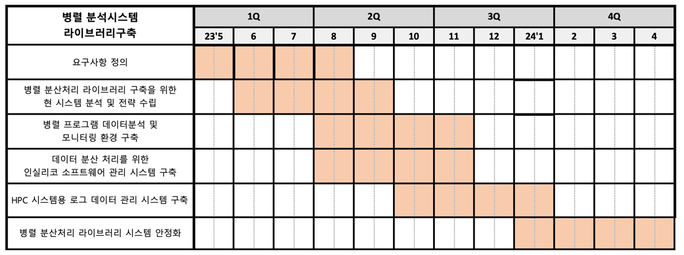
HPC 시스템용 로그 데이터 관리 시스템 구축

병렬 분산처리 라이브러리 시스템 안정화

병렬 분산처리 라이브러리 구축을 위한 현 시스템 분석 및 전략 수립

병렬 프로그램 데이터분석 및 모니터링 환경 구축

데이터 분산 처리를 위한 인실리코 소프트웨어 관리 시스템 구축

HPC 시스템용 로그 데이터 관리 시스템 구축

병렬 분산처리 라이브러리 시스템 안정화

병렬 분석시스템 라이브러리구축 | 1Q | 2Q |  |  | 3Q |  |  | 4Q
 | 23'5 | 6 | 7 | 8 | 9 | 10 | 11 | 12 | 24'1 | 2
요구사항 정의

병렬 분산처리 라이브러리 구축을 위한 현 시스템 분석 및 전략 수립

병렬 프로그램 데이터분석 및 모니터링 환경 구축

데이터 분산 처리를 위한 인실리코 소프트웨어 관리 시스템 구축

HPC 시스템용 로그 데이터 관리 시스템 구축

병렬 분산처리 라이브러리 시스템 안정화

